Sheet1
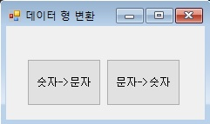

using System;
using System.Collections.Generic;
using System.ComponentModel;
using System.Data;
using System.Drawing;
using System.Linq;
using System.Text;
using System.Threading.Tasks;
using System.Windows.Forms;

namespace MyFIrstCSharp_01
{
// 데이터 타입 형변환 (숫자 -> 문자, 문자 -> 숫자)
// 숫자 -> 문자열로 변경 .ToString(), Convert.ToString()
// 문자 -> 숫자로 변경 Parse(), Convert.To***(), TryParse()

public partial class Chap04_DataChang : Form
{

public Chap04_DataChang()
{
InitializeComponent();
}

private void button1_Click(object sender, EventArgs e)
{
// 숫자 -> 문자로 변환하기

// 변환될 숫자 형식 데이터 예제 생성.
int iValue1 = 10;
int iValue2 = 20;
double dValue1 = 10.4;
double dValue2 = 5.9;

// 숫자가 문자로 변환 될 변수 생성
string sValue1;
string sVlaue2;

// 1. ToString() 명령어로 문자 형태로 변환후 대입
sValue1 = iValue1.ToString();
MessageBox.Show(sValue1);

// 2. Convert.ToString() 명령어로 문자 형태로 변환후 대입
sVlaue2 = Convert.ToString(dValue1);
MessageBox.Show(sVlaue2);

string sSumstring = sValue1 + sVlaue2;
MessageBox.Show(sSumstring);

}

private void button2_Click(object sender, EventArgs e)
{
// 문자 -> 숫자로 변환하기\

// 1. 숫자로 바꿀 문자열 변수,값 예제 데이터 생성.
string sValue1 = "안녕하세요";
string sValue2 = "10";
string sValue3 = "10.12";

// 2. 숫자로 바뀐 문자열을 숫자 데이터 형식에 담을 변수 생성
int iValue1;
int iValue2;
double dValue1;

//// 3. Parse() 로 형변환
////iValue1 = int.Parse(sValue1); // 숫자가 아닌 문자열을 변환하므로 오류가 발생.
//iValue2 = int.Parse(sValue2); // 정수 문자열을 정수로 변환 성공.
////iValue1 = int.Parse(sValue3); // 소수 문자열을 정수 변수에 대입하였으므로 오류가 발생.
//dValue1 = double.Parse(sValue3); // 소수 문자열을 소수 변수에 대입 성공.

//// 4. Convert.To***() 로 형변환
//iValue1 = Convert.ToInt32(sValue1); // 정수로 바뀔 수 없는 문자열 이므로 오류가 발생
//iValue2 = Convert.ToInt32(sValue2); // 정수로 바뀔수 있는 문자열 이므로 성공
//dValue1 = Convert.ToDouble(sValue3); // 소수로 바뀔수 있는 문자열 이므로 성공

// ** 숫자로 바뀔수 없는 값(문자열) 인 경우 두경우(Parse(), Convert.To***() 모두 오류가 발생한다.)

// 정수, 소수 로 변환 할 수 있는 문자열인지 판단하는 명령어(함수) TryParse()

// 5. 정수로 변환 할 수 있는 값인지 체크 int.TryParse()
int iResult; // 변환 된 값이 저장되는 데이터 변수
int.TryParse(sValue1, out iResult);

int.TryParse(sValue2, out iResult);

int.TryParse(sValue3, out iResult);

double dResult;
double.TryParse(sValue3, out dResult);
MessageBox.Show(Convert.ToString(dResult + 10));
}
}
}

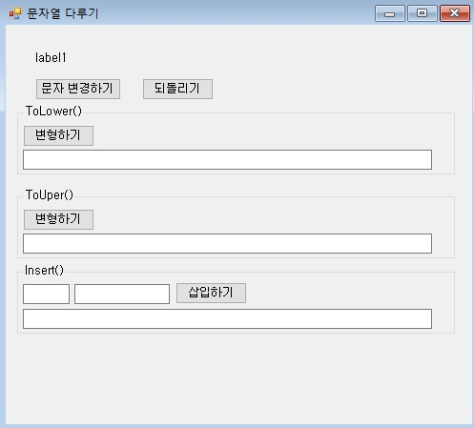

using System;
using System.Collections.Generic;
using System.ComponentModel;
using System.Data;
using System.Drawing;
using System.Linq;
using System.Text;
using System.Threading.Tasks;
using System.Windows.Forms;

namespace MyFIrstCSharp_01
{
public partial class Chap05_StringChang : Form
{
string sTitle = " ABCDE fghij KLMNO pqrstu ";
public Chap05_StringChang()
{
InitializeComponent();
label1.Text = sTitle;
}

private void button1_Click(object sender, EventArgs e)
{
label1.Text = sTitle;
}

private void button2_Click(object sender, EventArgs e)
{
label1.Text = " asd asd asd asd ";
}

private void button3_Click(object sender, EventArgs e)
{
// 문자열의 모든 대문자를 소문자로 변형하기
// .ToLower()
textBox1.Text = (label1.Text).ToLower();
textBox1.Text = sTitle.ToLower();
}

private void button4_Click(object sender, EventArgs e)
{
// 문자열의 모든 소문자를 대문자로 변형하기.
textBox2.Text = (label1.Text).ToUpper();
}

private void button5_Click(object sender, EventArgs e)
{
// 지정된 위치에 문자열 삽입하기

// 1. 위치값 받아오기
int iIndex = Convert.ToInt32(textBox4.Text);

// 2. 삽입할 문자열 받아오기
string sValue = textBox5.Text;

textBox3.Text = label1.Text.Insert(iIndex, sValue);
}
}
}

